codage
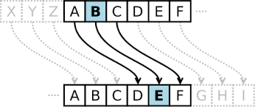
Partie A

Entre le message
Entre la clé n

Phrase codée

tableau de déchiffrage
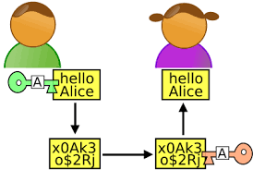
 |  |  |  | TABLEAU DE DÉCHIFFRAGE

Lettre | A | B | C | D | E | F | G | H | I | J | K | L | M
lettre correspondante

Lettre | N | O | P | Q | R | S | T | U | V | W | X | Y | Z
lettre correspondante

Phrase à déchiffrer
Smqzpozmzp dgwi oz imdof miiof ngwb hoajqvvbob loi soiimcoi aghoi nmb nobswpmpqgz hoi loppboi dgwi opoi hgza amnmtlo ho vmqbo wzo mzmlyio hoi vbouwozaoi ngwb agsnbozhbo ao soiimco oz pgpmlqpo

Phrase déchiffrée
- - - - - - - - - - - - - - - - - - - - - - - - - - - - - - - - - - - - - - - - - - - - - - - - - - - - - - - - - - - - - - - - - - - - - - - - - - - - - - - - - - - - - - - - - - - - - - - - - - - - - - - - - - - - - - - - - - - - - - - - - - - - - - - - - - - - - - - - - - - - - - - - - - - - - - - - - - - - - - - - - -

